Hoja1
 |  |  |  | LUNES | MARTES | MIERCOLES | JUEVES
 |  |  |  | Ensalada de pasta y atun | Sándwich de Pollo a las Finas Hierbas | Pechugas rellenas de espinaca | Sushi de atún con chipotle
 |  |  |  | 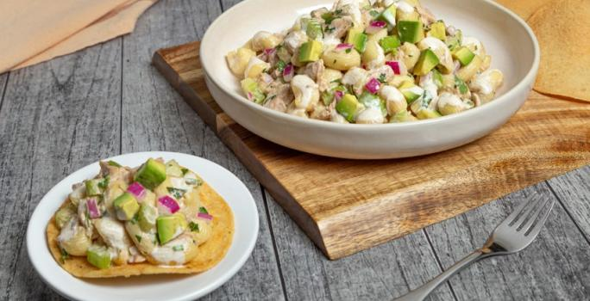 | 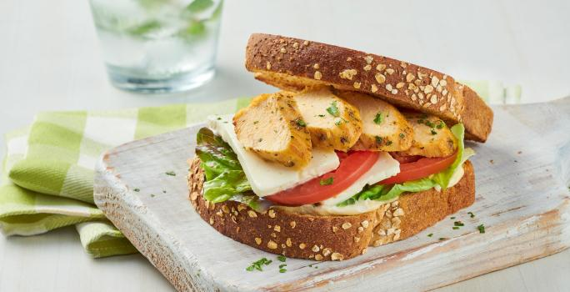 | 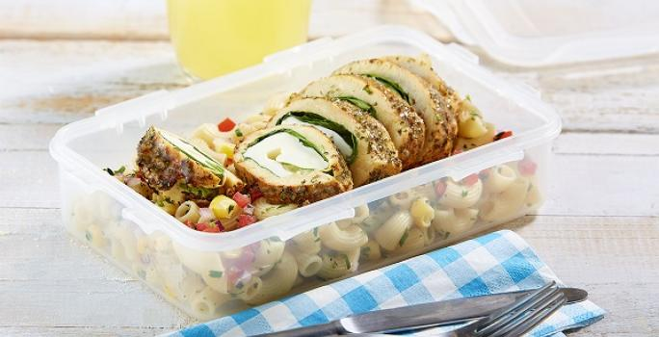 | 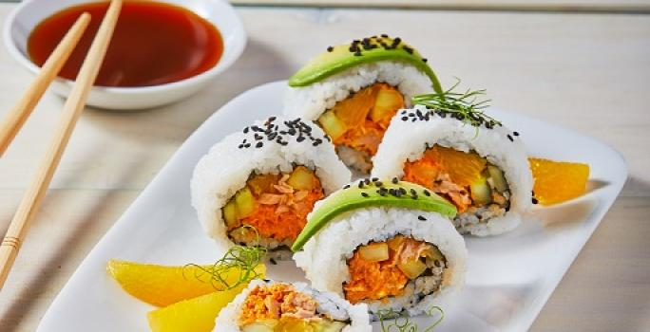 image
 |  |  |  | Ingredientes: | Ingredientes: | Ingredientes: | Ingredientes:
 |  |  |  | 2 Latas de atún | 1 Sobre sazonador maggi finas hierbas | 1 Pieza Milanesa de pollo (150 g) | 2 Tazas Agua
 |  |  |  | 2 Cucharadas de jugo maggi | 1 Pechuga de pollo cortada en 4 piezas a lo largo, sin hueso y sin piel | 2 Tazas Espinaca desinfectadas y picadas | 1 Taza Arroz para sushi remojado y escurrido
 |  |  |  | 2 Cucharadas de salsa inglesa | 2 Cucharadas de Mayonesa | 1 Paquete Queso Panela en rebanadas (400 g) | 1/4 Taza Vinagre de arroz
 |  |  |  | 1/2 Taza de mayonesa | 8 Rebanadas de Pan integral | 1 Sobre sazonador maggi finas hierbas | 1 Cucharada Azúcar
 |  |  |  | 1 Taza de cilantro desinfectado y picado finamente | 1/2 Paquete de Queso panela rebanado (100 g) | 1 Paquete Pasta coditos (200 g) | 1 Paquete queso crema deslactosado (190 g)
 |  |  |  | 1 Cucharadita de sal con cebolla en polvo | 2 Jitomates rebanados | 2 Piezas Jitomate cortados en cubos pequeños | 1 Envase media crema deslactosada
 |  |  |  | 1/4 De pieza de cebolla morada picada finamente | 1 Lechuga sangría desinfectada | 1/2 Pieza Cebolla dulce picada finamente | 1 Cucharada salsa de soya
 |  |  |  | 1 Taza de apio desinfectado y picado finamente |  | 1/2 Manojo Perejil fresco desinfectado y picado finamente | 2 Latas Atún con chipotle (135 g c/u)
 |  |  |  | 1 Chile serrano picado finamente |  |  | 5 Hojas Alga nori
 |  |  |  | 1 Paquete de pasta tipo codo |  |  | 1/4 Pieza Pepino sin semillas y cortado en bastones delgados
 |  |  |  | 1 Aguacate cortado en cubos |  |  | 1 1/2 Naranjas cortadas en gajos
 |  |  |  | Tostadas horneadas de maíz |  |  | 2 Cucharadas Ajonjolí negro
 |  |  |  |  |  |  | 1 Aguacate rebanado
 |  |  |  |  |  |  | 1/4 Pieza naranja cortada en triángulos, para decorar
 |  |  |  |  |  |  | 1 Botella soya para servir
 |  |  |  | Procedimiento: | Procedimiento: | Procedimiento: | Procedimiento:
 |  |  |  | 1.Mezcla el atún con el jugo maggi, la salsa tipo inglesa, la mayonesa, el cilantro, la sal con cebolla, la cebolla morada, el apio, el chile, la pasta y el aguacate. | 1.Abre una hoja con sazonador finas hierbas, coloca una pechuga de pollo, cierra y presiona ligeramente para que se impregnen las especias. Colócala en una sartén sin aceite, previamente precalentada a fuego bajo durante 1 minuto, tapa y cocina a fuego bajo durante 8 minutos por cada lado o hasta que esté bien cocida. | 1.Coloca en cada una de las milanesas un poco de espinacas y queso, enrolla y coloca en una hoja con sazonador finas hierbas, cierra y presiona ligeramente para que se impregnen las especias. Coloca la hoja con el pollo en una sartén precalentada durante 1 minuto sin aceite, tapa y cocina a fuego bajo de 7 a 8 minutos por cada lado hasta que esté bien cocida y retira de la hoja y rebana. | 1. Para el arroz, vierte el agua con el arroz en una olla, tapa y cocina a fuego bajo por 20 minutos o hasta que el arroz esté suave, extiéndelo sobre una charola y deja enfriar. Mezcla el vinagre con el azúcar, vierte sobre el arroz y mueve suavemente con una palita hasta integrar.
 |  |  |  | 2.El plato esta listo para ser refrgerado (mínimo 30 minutos de refrigeracion) | 2.Corta las pechugas de pollo cocidas en rebanadas; unta un poco de mayonesa en cada rebanada de pan integral. | 2.Mezcla la pasta previamente cocida y escurrida con los jitomates, la cebolla, los granos de elote y el perejil, sirve en un recipiente con tapa y coloca las rebanadas de pollo. | 2. Para el relleno, mezcla el queso crema con la media crema, 1 cucharada de salsa de soya y el atún con chipotle.
 |  |  |  |  | 3.Coloca la pechuga con el queso panela, las rebanadas de jitomate y la lechuga. |  | 3. Coloca una capa de arroz sobre un tapete para sushi, cubriendo por completo el tapete, seguido de una hoja de alga; añade en una orilla un poco del relleno, 2 bastones de pepino, algunos gajos de naranja y enrolla. Decora con ajonjolí y corta el rollo; decora con un poco de aguacate y triángulos de naranja. ofrece con salsa de soya.

Lista de compra
Ingrediente | Cantidad | Precio | Total
Sobres de atún | 3 | $20.00 | $60.00
Sobres de atún con chipotle (135 g c/u) | 2 | $20.00 | $40.00
Botella de jugo Maggi | 1 | $40.00 | $40.00
Botella de salsa inglesa | 1 | $30.00 | $30.00
Botellas de mayonesa | 2 | $60.00 | $120.00
Sobres de sazonador Maggi finas hierbas | 1 | $16.00 | $16.00
Botella de salsa de soya | 1 | $- | $-
Manojo de cilantro | 1 | $16.00 | $16.00
Cebolla morada | 1 | $20.00 | $20.00
Manojo de apio | 1 | $34.00 | $34.00
Chile serrano | 1 | $17.00 | $17.00
Jitomates | 4 | $10.00 | $40.00
Lechuga sangria | 1 | $26.00 | $26.00
Manojo de espinacas | 1 | $16.00 | $16.00
Manojo de perejil | 1 | $12.00 | $12.00
Pepino | 1 | $12.00 | $12.00
Naranjas | 2 | $10.00 | $20.00
Bote de ajonjolí negro | 1 | $21.00 | $21.00
Pechuga de pollo cortada | 1 | $100.00 | $100.00
Pieza de milanesa de pollo (150 g) | 1 | $- | $-
Aguacates | 2 | $15.00 | $30.00
Paquete de queso panela (500 g) | 1 | $75.00 | $75.00
Paquete de queso crema deslactosado (190 g) | 1 | $30.00 | $30.00
Envase de media crema deslactosada | 1 | $17.00 | $17.00
Bolsa de pan integral (8 rebanadas) | 1 | $56.00 | $56.00
Paquete de pasta tipo codo | 2 | $12.00 | $24.00
Paquete de tostadas horneadas de maíz | 1 | $43.00 | $43.00
Bolsa de sal con cebolla en polvo | 1 | $27.00 | $27.00
Bolsa de azúcar | 1 | $48.00 | $48.00
Paquete hojas de alga nori | 1 | $40.00 | $40.00
Bolsa de arroz para sushi (1 kg) | 1 | $50.00 | $50.00
Botella de vinagre de arroz | 1 | $27.00 | $27.00
 |  | Total = | $1,107.00

